Sheet1
Cache-Aside Pattern
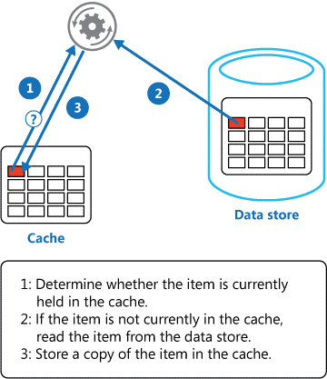

 | アプリから取りに来た際に、キャッシュからデータを取り出してアプリへ返却
 | キャッシュにない場合はデータストアから取り出して返却する
 | その後キャッシュへコピーする

 | アプリがデータストアを更新した際には、キャッシュの該当項目を無効にする

Circuit Breaker Pattern

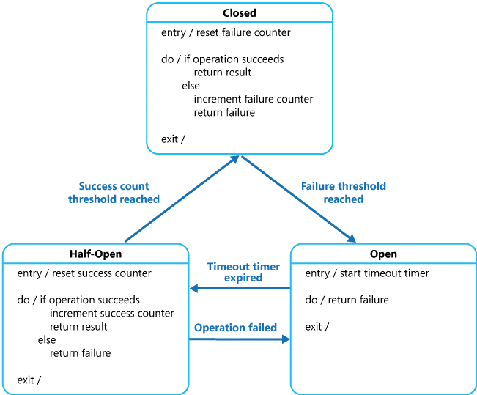

 |  |  |  | NG数が超過した際、接続先へのルーティングを封殺する
 |  |  |  | 一定期間止めた後少しだけ接続させ、連続で成功数が閾値を超過した場合正常状態へ戻す

 |  |  |  | logicが自分でリトライハンドリングを実装するのはシビア

Compensating Transaction Pattern

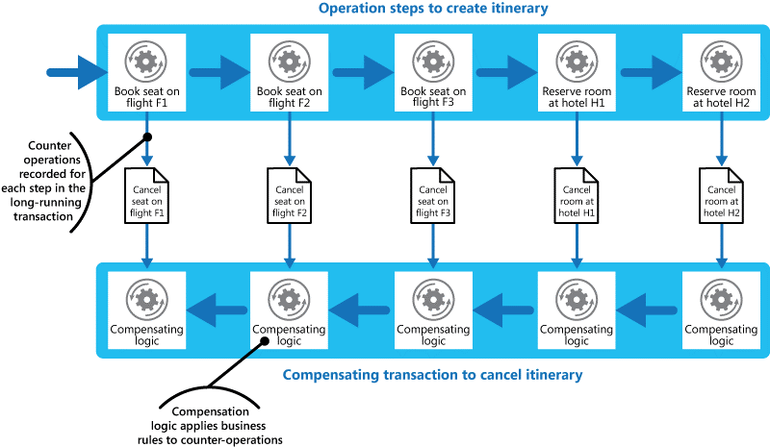

 |  |  |  |  |  | イベント個別対処ではなくトランザクションレベルカウンターを用意する？
 |  |  |  |  |  | もうちょい読み込む必要あり

 |  |  |  |  |  | トランザクション整合性ではなく結果整合性を意識
 |  |  |  |  |  | 左記はあくまで一例

Competing Consumers(競合コンシューマー)

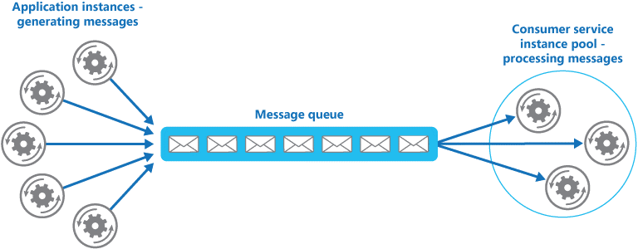
 |  |  |  |  | 変動するリクエストに対して適宜スケールすることが容易

 |  |  |  |  | QueueはServiceBusで提供できる

Compute Resource Consolidation(コンピューティングリソース統合)

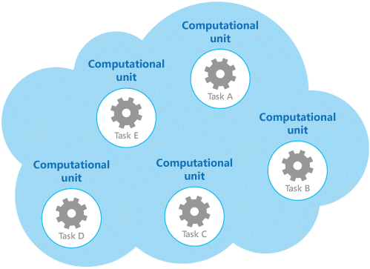
 |  |  | タスクの関連などでグルーピングし、必要に応じてスケールできる

Command and Query Responsibility Segregation(CQRS：コマンドクエリ責務分離)

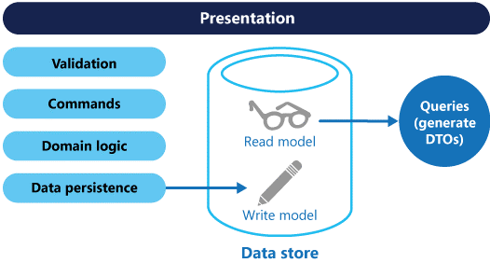
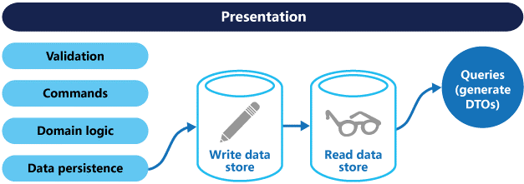

 |  | こっちが推奨

Event Sourcing(イベントソーシング)
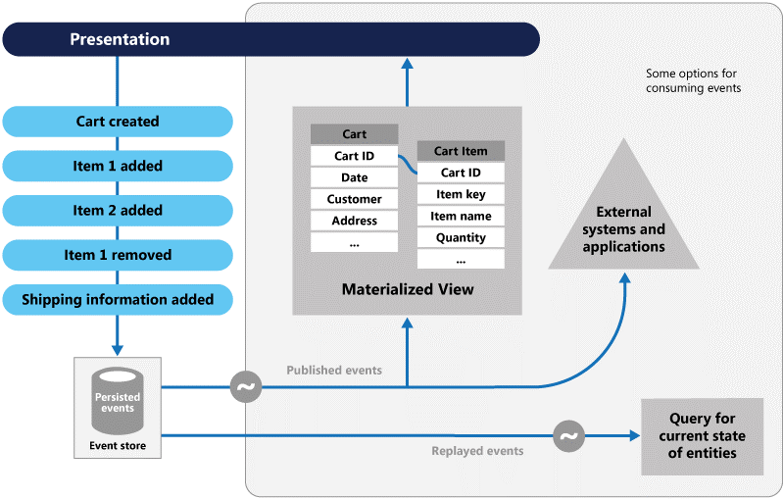
 |  |  |  |  | これ難しくて理解できない。。。

External Configuration Store(外部構成ストア)
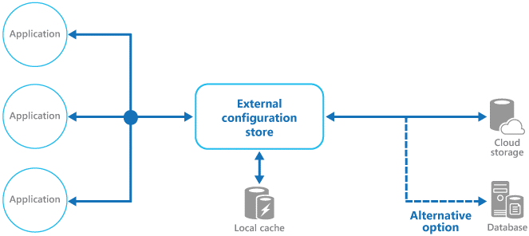

Federated Identity(ID連携)

Gatekeeper(門番)

Health Endpoint Monitoring(エンドポイント状態監視)

Index Table(インデックステーブル)

Leader Election(リーダー選出)

Materialized View(マテリアライズドビュー)

Pipes and Filters(パイプとフィルター)

Priority Queue(優先度付きキュー)

Queue-based Load Leveling(キューベースの負荷平準化)

Retry

Runtime Reconfiguration(実行中の再構成)

Scheduler Agent Supervisor

Sharding(シャード分離)

Static Content Hosting

Throttling

Valet Key

